Accueil
Cône
Cube
Cylindre
Parallélépipède
Sphère

Volumes

Cylindre

Cube



Parallélépipède
Rectangle

Cône
Cône

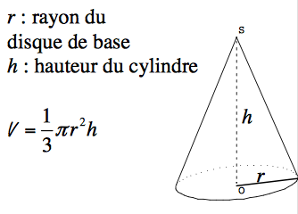
r = |  | cm

h = |  | cm

volume = | 0 | cm3

 | 0 | dm3

 | 0 | m3

Accueil

Cube
Cube

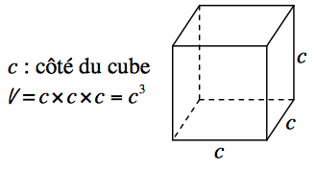
c = |  | cm
 |  |  | l

volume = | 0 | cm3

 | 0 | dm3

 | 0 | m3

Accueil

Cylindre
Cylindre

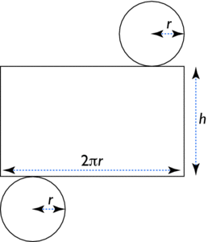

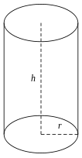
r = |  | cm

h = |  | cm

volume = | 0 | cm3

 | 0 | dm3

Accueil
 | 0 | m3 | Développement du cylindre

 |  |  | 2 π r = | 0.0

Parallélépipède
Parallélépipède rectangle

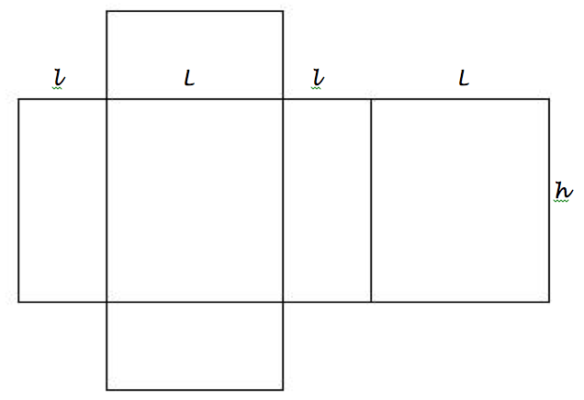
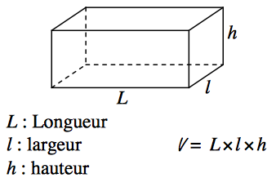
l = |  | cm

L = |  | cm

h = |  | cm

J = l + L + l + L
volume = | 0 | cm3

 | 0 | dm3 | Développement d'un parallélépipède rectangle
Accueil
 | 0 | m3 | J = | 0 | cm

 |  |  | h = | 0 | cm

Sphère
Sphère

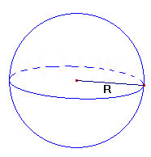
r = |  | cm

volume = | 0 | cm3

 | 0 | dm3

 | 0 | m3

Accueil

